使い方
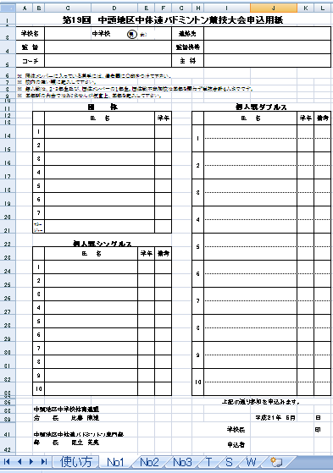
学校名，監督，コーチ，連絡先，監督携帯，主将はシートのＮｏ１に記入して下さい。
他のシートへ自動的に
コピーされます。

団体戦，個人戦ともシートのＮｏ１から順序良く
入力して下さい。
団体戦に出場する選手は、個人戦の備考欄の
右下をクリックし、備考欄に○を付けて下さい。

校長名，申込者名，申込期日はシートのＮｏ１に記入して下さい。
他のシートへ自動的にコピーされます。

